PART CD
Danby Model:DAR044CA6BSLDB
Factory Model:BC-126
Effective Date:June 16th, 2015 |  |  | Updated Part Number, Nov. 2018
Revision: | New
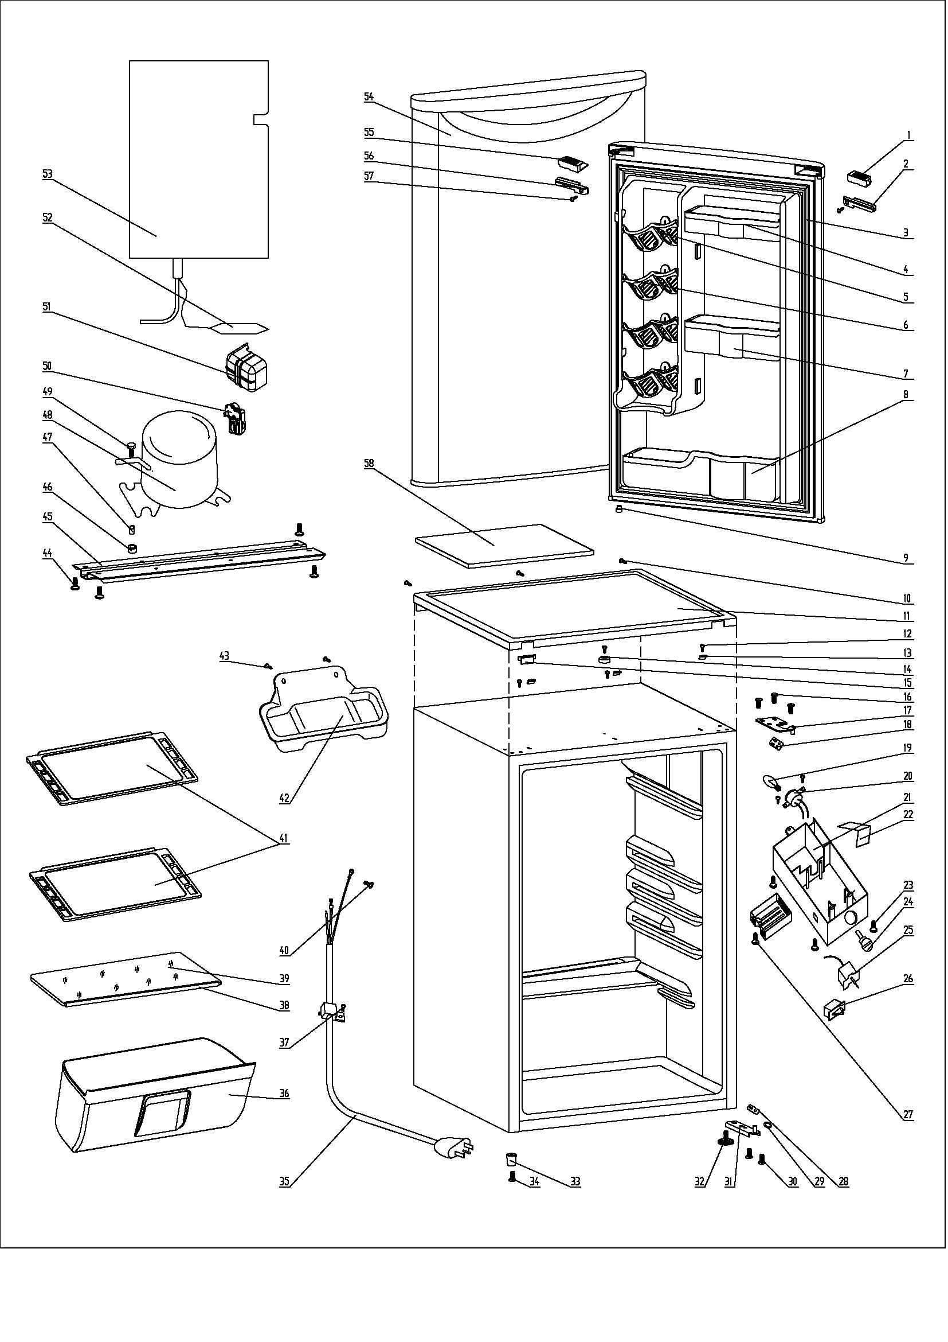
NO | PART NUMBER | Updated Compressor |  | PART DESCRIPTION (ENG) | QTY | Notes
1 | 1.25.02.01.12.045 |  |  | Upper Door Handle Left Cover I | 1
2 | 1.25.02.01.12.047 |  |  | Upper Door Handle Left Cover II | 1
3 | 1.05.35.03.515 |  |  | Door Gasket(black)-Push | 1
4 | 1.25.02.04.03.001 |  |  | Upper Storage Bin | 1
5 | 1.25.02.07.01.032 |  |  | Canstor | 4
6 | 1.25.02.09.01.017 |  |  | Bushing | 12
7 | 1.25.02.04.03.002 |  |  | Middle Storage Bin | 1
8 | 1.25.02.04.03.003 |  |  | Bottom Storage Bin | 1
9 | 1.05.05.01.018 |  |  | Upper Door Limit Cap | 1
10 | 1.05.03.02.002 |  |  | Worktop Screw | 3 | Special Order
11 | 1.25.02.01.08.552 |  |  | Worktop | 1
12 | 1.05.03.04.012 |  |  | Hook Screw | 4
13 | 1.05.05.01.011 |  |  | Hook | 3 | Special Order
14 | 1.25.02.01.08.554 |  |  | Worktop Limit Ring | 1 | Special Order
15 | 1.25.02.01.08.553 |  |  | Worktop Cover | 1
16 | 1.05.03.03.019 |  |  | Upper Hinge Screw Assy | 3 | Special Order
17 | 3.2.02.11.045 |  |  | Upper Hinge | 1
18 | 1.04.12.03.057 |  |  | Upper Hinge Rubber Washer | 1
19 | 1.01.03.04.502 |  |  | Bulb | 1
20 | 1.01.03.03.001R |  |  | Bulb Holder Assy | 1
21 | 1.25.02.15.05.004 |  |  | Thermostat Cover(white) | 1
22 | 3.5.2.02.0520 |  |  | Reflector | 1
23 | 1.25.02.15.06.008 |  |  | Thermostat Knob | 1
24 | 1.05.03.02.002 |  |  | Thermostat Screw | 3 | Special Order
25 | 1.03.02.01.073 |  |  | Thermostat | 1
26 | 1.01.03.02.013R |  |  | Light Switch | 1
27 | 1.02.11.03.019 |  |  | Light Cover | 1
28 | 1.04.12.03.013 |  |  | Bottom Hinge Rubber Washer | 1
29 | 1.25.02.12.02.001 |  |  | Door Spindle Washer(black) | 1
30 | 1.05.03.03.019 |  |  | Bottom Hinge Screw Assy | 2 | Special Order
31 | 3.2.02.12.049 |  |  | Bottom Hinge(black) | 1
32 | 1.25.02.12.06.009 |  |  | Adjustable Foot | 1
33 | 1.25.02.12.06.002 |  |  | Foot | 1
34 | 1.05.03.03.019 |  |  | Foot Screw | 1
35 | 1.01.01.01.203R |  |  | Power Supply Cord Assy | 1
36 | 1.02.03.11.024 |  |  | Crisper | 1
37 | 1.05.03.02.006 |  |  | Wire Clamp Screw | 1 | Special Order
38 | 1.02.02.14.013 |  |  | Glass Shelf Trim | 1
39 | 1.05.31.11.006 |  |  | Crisper Glass Shelf Cover | 1
40 | 1.05.03.01.001 |  |  | Earthing Screw | 2 | Special Order
41 | 1.05.31.11.032 |  |  | Glass Shelf | 2
42 | 3.2.02.15.023 |  | 3.2.02.15.002 | Drip Tray Assy(black) | 1
43 | 1.05.03.02.001 |  |  | Drip Tray Screw | 2 | Special Order
45 | 3.2.02.07.011 |  | 3.2.01.09.001 | Compressor Support(black) | 1 | Special Order
44 | 1.05.03.03.002 |  |  | Compressor Support Screw | 4 | Special Order
46 | 1.03.01.01.230B | 1.03.01.01.324B |  | Compressor Rubber Washer | 4 | Special Order
47 | 1.03.01.01.230A | 1.03.01.01.324A |  | Compressor Sleeve | 4 | Special Order
48 | 1.03.01.01.230 | 1.03.01.01.324 |  | Compressor | 1 | Special Order
49 | 1.03.01.01.230D | 1.03.01.01.324D |  | Compressor Screw | 4 | Special Order
50 | 1.03.01.01.230J | 1.03.01.01.324J |  | PTC & Overload Protector Combination | 1
51 | 1.03.01.01.230G | 1.03.01.01.324G |  | PTC Cover | 1 | Special Order
52 | 1.03.30.03.024 |  |  | Filter | 1 | Special Order
53 | 1.05.20.01.057 |  |  | Evaporator | 1 | Special Order
54 | 3.2.05.1.428 |  |  | Door Assy(JC580) | 1 | Special Order
55 | 1.25.02.01.12.046 |  |  | Upper Door Right Cover I | 1
56 | 1.25.02.01.12.048 |  |  | Upper Door Right Cover II | 1
57 | 1.05.02.02.003 |  |  | Upper Door Right Cover II Screw | 1 | Special Order
58 | 1.06.15.09.003 |  |  | Worktop Support EPS Foam | 1 | Special Order

